LinModel
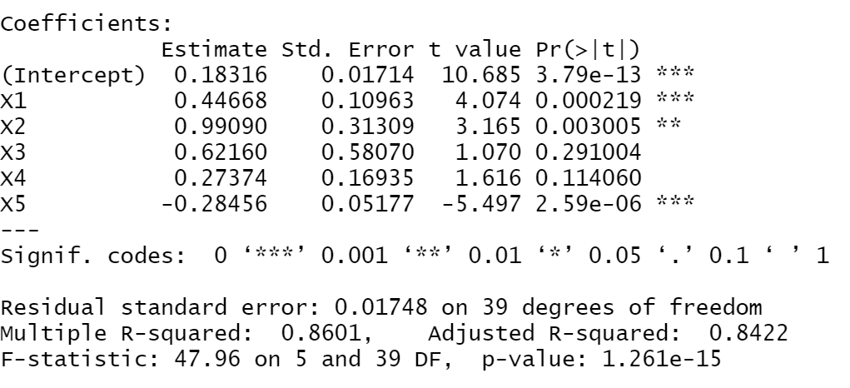
X1(runs) | X2(doubles) | X3(triples) | X4(home runs) | X5(strike outs) | Y | Y^
0.144 | 0.049 | 0.012 | 0.013 | 0.086 | 0.283 | 0.28258477774
0.125 | 0.039 | 0.013 | 0.002 | 0.062 | 0.276 | 0.26862874058
0.141 | 0.045 | 0.021 | 0.013 | 0.074 | 0.281 | 0.28629026873 |  |  | (n) | Загальна кількість данних: |  |  | 45
0.189 | 0.043 | 0.001 | 0.03 | 0.032 | 0.328 | 0.30992210225
0.161 | 0.044 | 0.011 | 0.07 | 0.076 | 0.29 | 0.30305086273 |  |  |  | b5 | b4 | b3 | b2 | b1 | b0
0.186 | 0.047 | 0.018 | 0.05 | 0.007 | 0.296 | 0.33570168436 |  |  |  | -0.2845599387 | 0.27373766009 | 0.62160319922 | 0.99090414084 | 0.4466801696 | 0.18316285717
0.106 | 0.036 | 0.008 | 0.012 | 0.095 | 0.248 | 0.24740798756
0.117 | 0.03 | 0.006 | 0.003 | 0.145 | 0.228 | 0.22844120231 |  |  |  | b5 | b4 | b3 | b2 | b1 | b0
0.174 | 0.05 | 0.008 | 0.061 | 0.112 | 0.305 | 0.30023052345 |  |  |  | -0.2845599387 | 0.27373766009 | 0.62160319922 | 0.99090414084 | 0.4466801696 | 0.18316285717
0.094 | 0.041 | 0.005 | 0.014 | 0.124 | 0.254 | 0.23743277373 |  |  | SE(b)= | 0.051771021582 | 0.16934575307 | 0.58070182685 | 0.31308660168 | 0.10963473298 | 0.01714125512
0.147 | 0.047 | 0.012 | 0.009 | 0.111 | 0.269 | 0.27373406086 |  |  | R^2 = | 0.86012710932 | 0.017479614063 | #N/A | #N/A | #N/A | #N/A
0.141 | 0.058 | 0.01 | 0.011 | 0.07 | 0.3 | 0.2929251518 |  |  | F= | 47.964916005 | 39 | #N/A | #N/A | #N/A | #N/A | df
0.135 | 0.041 | 0.009 | 0.005 | 0.065 | 0.307 | 0.27255847092 |  |  |  | 0.073275260596 | 0.011915939404 | #N/A | #N/A | #N/A | #N/A
0.1 | 0.037 | 0.003 | 0.004 | 0.138 | 0.214 | 0.22818481604 |  |  | t_b_i= | -5.4965100167 | 1.6164424269 | 1.0704343787 | 3.1649522385 | 4.0742578329 | 10.685498576
0.189 | 0.058 | 0.014 | 0.011 | 0.032 | 0.329 | 0.32766549041 | (D) | Довірчі | b_i+ | -0.17984316342 | 0.61627177718 | 1.7961835117 | 1.6241815672 | 0.66843734851 | 0.21783431826
0.149 | 0.05 | 0.012 | 0.05 | 0.06 | 0.31 | 0.30333593456 |  | інтервали | b_i- | -0.38927671397 | -0.068796457003 | -0.5529771132 | 0.35762671442 | 0.22492299068 | 0.14849139608
0.119 | 0.04 | 0.008 | 0.049 | 0.233 | 0.252 | 0.22803746821
0.158 | 0.038 | 0.013 | 0.003 | 0.068 | 0.308 | 0.28094466006 |  | alfa | 0.05
0.259 | 0.06 | 0.016 | 0.085 | 0.158 | 0.342 | 0.34656015153 |  | t_кр= | 2.02269092
0.193 | 0.066 | 0.021 | 0.037 | 0.083 | 0.358 | 0.3343352889 |  | F_кр= | 2.455830578 |  | F<F_кр | H_0
0.155 | 0.051 | 0.02 | 0.012 | 0.04 | 0.34 | 0.307268913
0.197 | 0.052 | 0.008 | 0.054 | 0.095 | 0.304 | 0.31540733097
0.133 | 0.037 | 0.003 | 0.043 | 0.135 | 0.248 | 0.2544547102
0.196 | 0.063 | 0.026 | 0.01 | 0.031 | 0.367 | 0.34321683297
0.206 | 0.054 | 0.027 | 0.01 | 0.048 | 0.325 | 0.33454958164 | The following data (Y, X2, X3, X4, X5, X6) are by player.
0.11 | 0.025 | 0.006 | 0 | 0.061 | 0.244 | 0.24344174229 | X1 = batting average
0.096 | 0.044 | 0.003 | 0.022 | 0.151 | 0.245 | 0.23456242303 | X2 = runs scored/times at bat
0.193 | 0.063 | 0.02 | 0.037 | 0.081 | 0.318 | 0.33131009315 | X3 = doubles/times at bat
0.154 | 0.045 | 0.008 | 0 | 0.252 | 0.207 | 0.22980601067 | X4 = triples/times at bat
0.204 | 0.053 | 0.017 | 0.013 | 0.07 | 0.32 | 0.32101017949 | X5 = home runs/times at bat
0.141 | 0.041 | 0.007 | 0.051 | 0.264 | 0.243 | 0.2299598501 | X6 = strike outs/times at bat
0.209 | 0.057 | 0.03 | 0.017 | 0.058 | 0.317 | 0.3397977084
0.1 | 0.029 | 0.007 | 0.011 | 0.188 | 0.199 | 0.2104321624
0.158 | 0.034 | 0.019 | 0.005 | 0.014 | 0.294 | 0.2966243747 | Batting Average - статистичний показник, що відображає ефективність нападника (середній відсоток вибивання хітів).
0.087 | 0.038 | 0.006 | 0.015 | 0.142 | 0.221 | 0.22710656208 | Ран - бал в бейсболі. Якщо нападник пробіжить всі бази і повернеться додому, то йому присвоять один ран.
0.163 | 0.068 | 0.016 | 0.022 | 0.092 | 0.301 | 0.31314157174 | Дабл— удар, в результаті якого нападник переміщується на другу базу.
0.207 | 0.042 | 0.009 | 0.066 | 0.211 | 0.298 | 0.28086259349 | Тріпл - удар, при якому нападник може досягти третьої бази. Для команди краще тріпла може бути лише хоум-ран.
0.197 | 0.052 | 0.008 | 0.054 | 0.095 | 0.304 | 0.31540733097 | Хоум ран - це дуже вдале відбиття м’яча, після якого м’яч покидає межі поля над фейр-територією.
0.16 | 0.049 | 0.007 | 0.038 | 0.101 | 0.297 | 0.28919868688 | Страйк-аут— ситуація, коли нападник вибуває з гри, отримавши три страйки (промахи).
0.064 | 0.044 | 0.007 | 0.002 | 0.205 | 0.188 | 0.20191408051
0.1 | 0.037 | 0.003 | 0.004 | 0.138 | 0.214 | 0.22818481604 | (C) Аналіз за допомогою t-тесту для всіх коефіцієнтів регресії:
0.082 | 0.061 | 0.002 | 0.012 | 0.147 | 0.218 | 0.242933531 | Ми не можемо пожертвувати коефіцієнтами b5, b2, b1, b0, тому що по коефіцієнту t_кр(Критерій Стьюдента) вони більші (−t_кр > t_b_i > t_кр) . Тобто для них важлива альтернативна гіпотеза, що цей коефіцієнт не рівний нулю.
0.131 | 0.049 | 0.012 | 0.021 | 0.13 | 0.284 | 0.26644719951 | Неважливі позначені рожевим кольором (b4 = 1,61644, b3 = 1,07043).Ми можемо пожертвувати коефіцієнтами b4 I b3, і записати замість них 0.
0.17 | 0.026 | 0.011 | 0.002 | 0 | 0.27 | 0.29224710418 | (G) Зробити аналіз за допомогою критерію Фішера (F-тест)
0.15 | 0.053 | 0.005 | 0.039 | 0.115 | 0.277 | 0.28374219387 | Так як F (=47,969) > F_кр (2,45) , це говорить про те, що хоч якийсь коефіцієнт точно відмінний від нуля, тож ми можемо опиратися на цю модель та оцінювати далі.
0.124 | 0.045 | 0.002 | 0.02 | 0.06 |  | 0.27278624782 | (J) Висновки
 |  |  |  |  |  |  | З самого початку я припускала, що x3(triples) та x4(home runs) – мають найменший вплив на кінцеву модель, оскільки в бейсболі більш важливі такі показники як ран, дабл, страйк-аут (вони трапляються частіше).
(B) | Прогноз |  |  |  |  |  | Отже, ми можемо бачити, що Pr (> | t |) - значення p для t-тесту є найменшим (3.79e-13), що відповідає за коефіцієнт b0 (отже це найкращий коефіцієнт), потім слідує X5 (2.59e-06), після нього - x2 (0.003005), потім вже x4 (0.114060) і найгіршим є x3 (0.291004).
 |  |  |  |  |  |  | Ці коефіцієнти важливі на 86%.

